시중가 근거서류
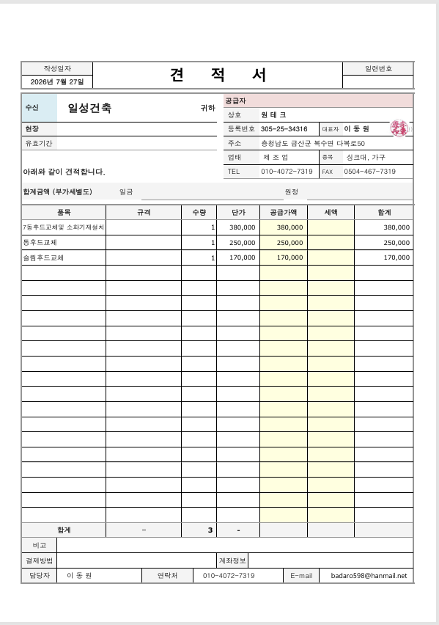
<첨부_씽크대 전문업체 견적서>

